画面レイアウト
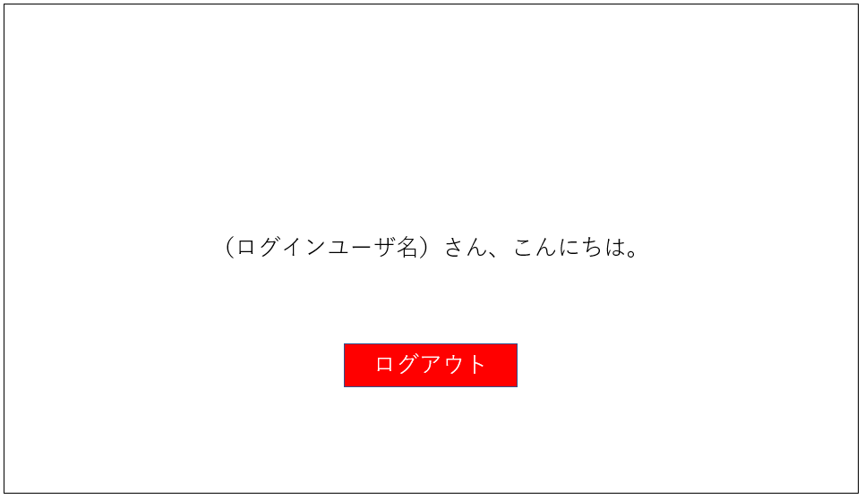
システム名 |  | day20_設計課題
No | ユーザ区分 | No | 画面名 | 画面概要 | 備考
1 | 共通 | 1 | ログイン画面 | ロゴ、メールアドレスの入力フォーム、 パスワードの入力フォーム、ログインボタンを表示
2 | ユーザ | 2 | ホームページ画面 | ユーザへのメッセージ、ログアウトボタンの表示

システム名 |  | day20_設計課題
No | ユーザ区分 | No | 画面名
1 | 共通 | 1 | ログイン画面

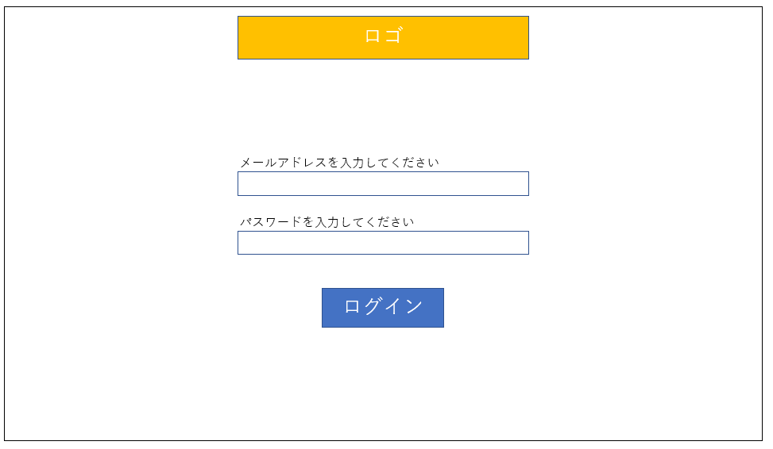

システム名 |  | day20_設計課題
No | ユーザ区分 | No | 画面名
2 | ユーザ | 2 | ホームページ画面

テーブル定義・ER図
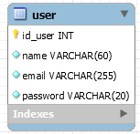

 |  |  |  | 作成者名 | 市川 | 作成日 | 2020-08-11
 |  |  |  | 更新者 |  | 更新日
 |  |  |  | システム名 | day20_設計課題 | テーブル名 | user

No | フィールド名 | 項目名 | データ型 | PK | NN | Default | UQ | 備考
1 | id_user | ユーザID | INT | ● | ● |  |  | auto_increment
2 | name | 名前 | VARCHAR(60) |  | ●
3 | email | メールアドレス | VARCHAR(255) |  | ● |  | ● | ユニークキー設定はメールアドレスに重複がないように
4 | password | パスワード | VARCHAR(20) |  | ●

